申込書
チーム保護者・指導者様
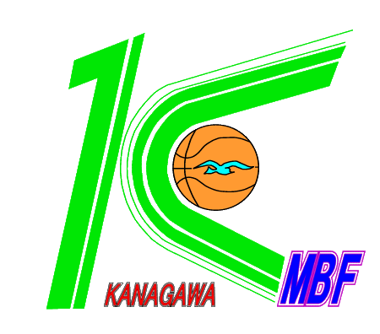

 |  |  |  |  |  |  |  | 神奈川県バスケットボール協会U12部会

2021度 神奈川県ミニバスケットボール連盟
会員名簿販売のお知らせ

早春の候、各チームにおかれましては、ますますご清祥のことと存じます。
本年度の神奈川県ミニバスケットボール連盟会員名簿の販売をお知らせします。
神奈川県ミニバスケットボール連盟への登録チームの所在地や連絡先、 大会日程等が掲載されます。
各チーム多数の申し込みをお待ちしております。

※会員名簿への選手掲載は、２０２１年５月３１日ＪＢＡ登録済の選手となります。

１．金 額： |  | ６００円
２．申込方法： |  | 別紙の各地区広報委員あてに4月30日までに
 |  | 申込書を添付のうえメールにてお申し込み下さい。
 | ※ | 集金については各地区広報委員の指示に従ってください。

横浜北
横須賀
北相東
横浜中
湘 南
北相中
横浜南
平 塚
北相西
横浜西
小田原
川 崎
 |  |  | ※所属地区を○で囲んでください。 |  |  |  |  | チーム控え
地 区
チーム名
申込冊数 |  |  |  | 冊 × | 600 | 円 | 0 | 円

横浜北
横須賀
北相東
湘 南
北相中
横浜中
横浜南
平 塚
北相西
横浜西
小田原
川 崎
 |  |  | ※所属地区を○で囲んでください。 |  |  |  |  | 広報控え
地 区
チーム名
申込冊数 |  |  |  | 冊 × | 600 | 円 | 0 | 円

